施術所データ取得機能の画面
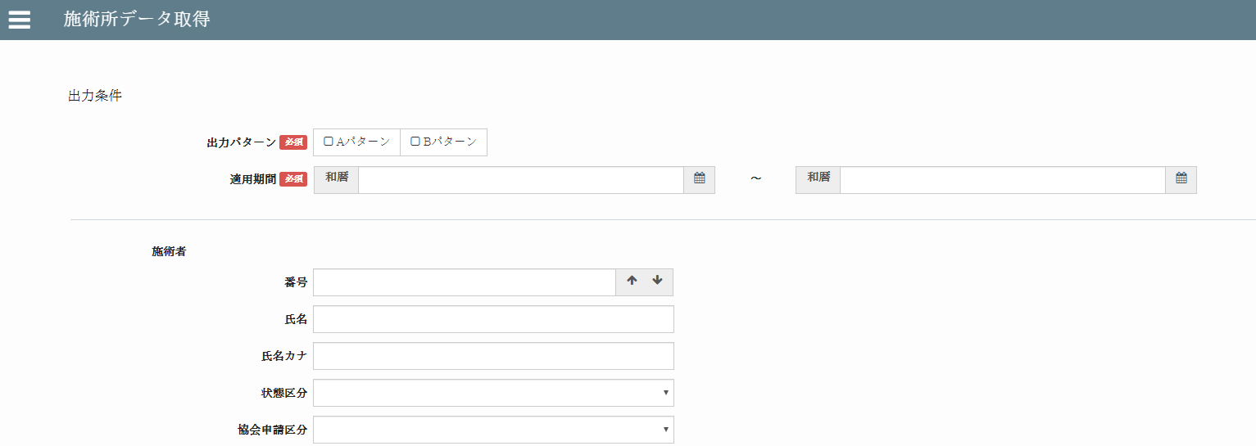
施術所データ取得機能の画面 |  |  |  |  |  |  |  |  |  | 作成者 |  |  |  | 作成日 |  | 更新者 |  | 更新日 | Rev
 |  |  |  |  |  |  | back |  |  | サポート部 ホアン |  |  |  | 2020-04-30 |  | - |  | - | Draft#1

 |  |  |  |  |  |  |  | 【2】フローチャート
【1】 |  | 概要

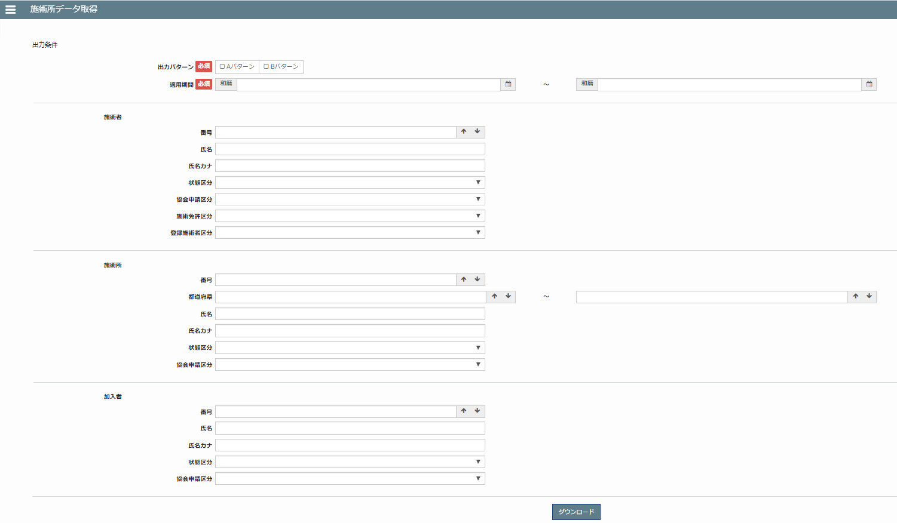

クライアント
URL
 |  |  |  |  |  |  |  |  | ① |  |  |  |  |  | ①：サーバーにクライアントの依頼が送られます。

サーバー
ルーター
 |  |  |  |  |  |  |  |  | ② |  |  |  |  |  | ②：サーバーは、URLに基づいて対応する処理関数にリダイレクトします

処理情報
 |  |  |  |  |  |  |  |  | ③ |  |  |  |  |  | ③：処理情報

テンプレート
を返却
 |  |  |  |  |  |  |  |  | ④ |  |  |  |  |  | ④：テンプレートを返却 を返却

画面表示
 |  |  |  |  |  |  |  |  |  |  |  |  |  | ⑤ |  |  | ⑤：テンプレートファイルの内容を画面に表示します。

 | URLアドレスにアクセスするとき,以上のURLアドレスにアクセスすると、
 | クライアントはサーバーにリクエストを送信します

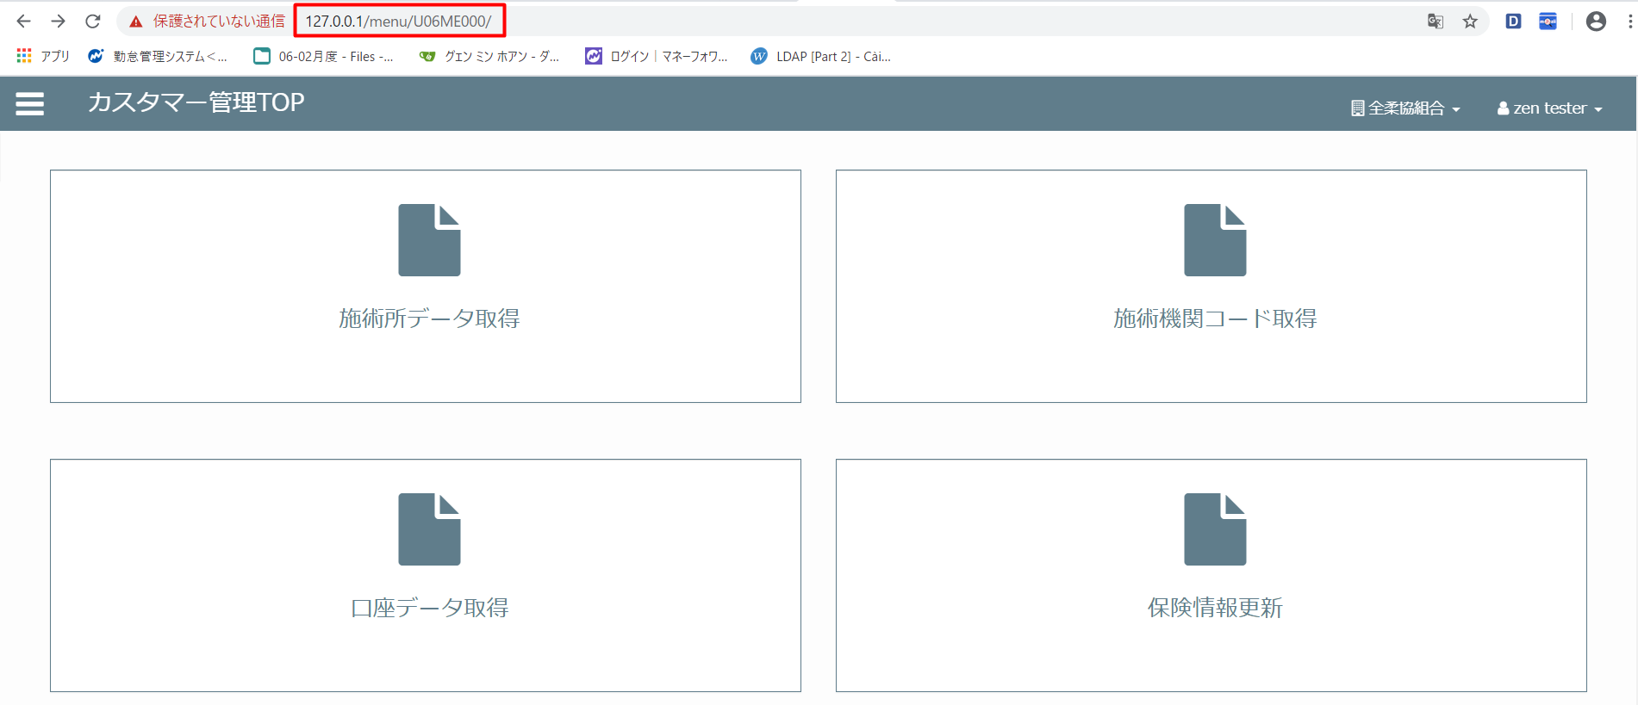
【3】表示ルール
 | サーバーは機能のパスとタイトルを含む機能をリストするには、xmlファイルを使いします。
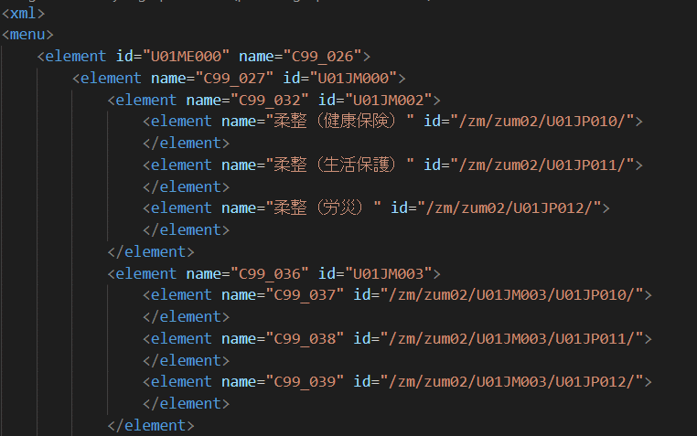

 |  |  |  |  |  |  |  |  |  | これをクリックする時は

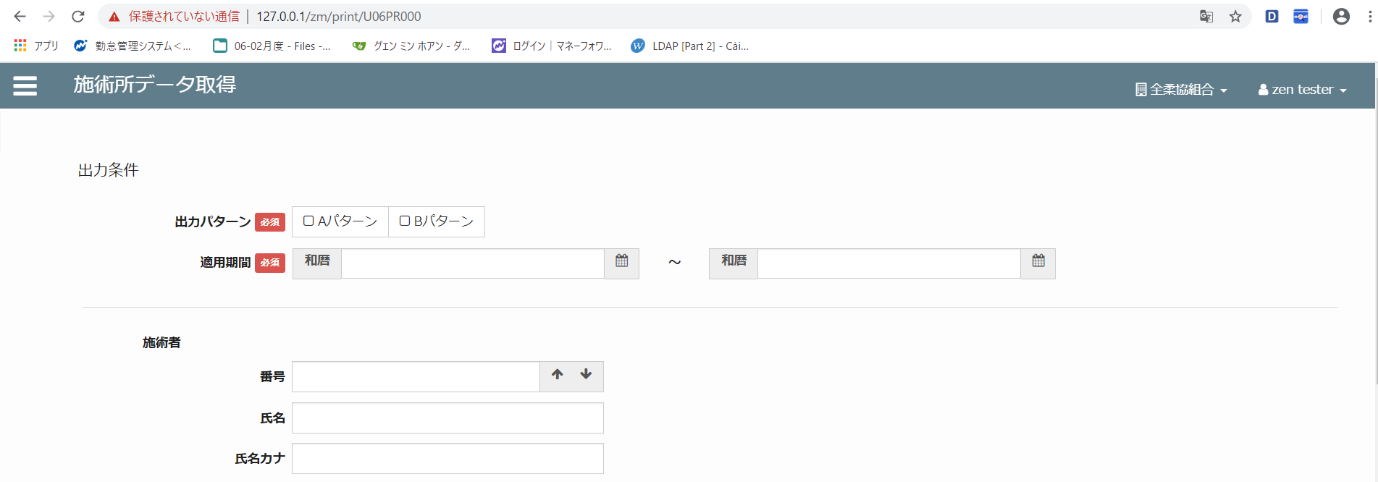
 | 例えば：
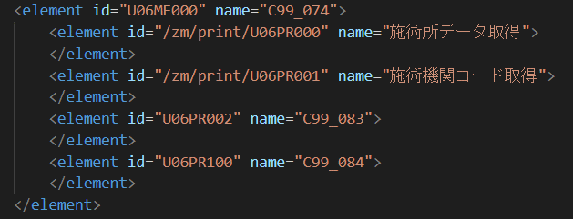

django.views.View
 |  |  |  |  |  |  |  |  | フローチャート
 | 【４】処理概要 |  |  |  |  |  |  |  |  | 継承クラス図
 | 1） | サーバーはクライアントから送信されたURLをフィルタリングします。
 |  | https://127.0.0.1/ |  |  |  | zm/print/U06PR000
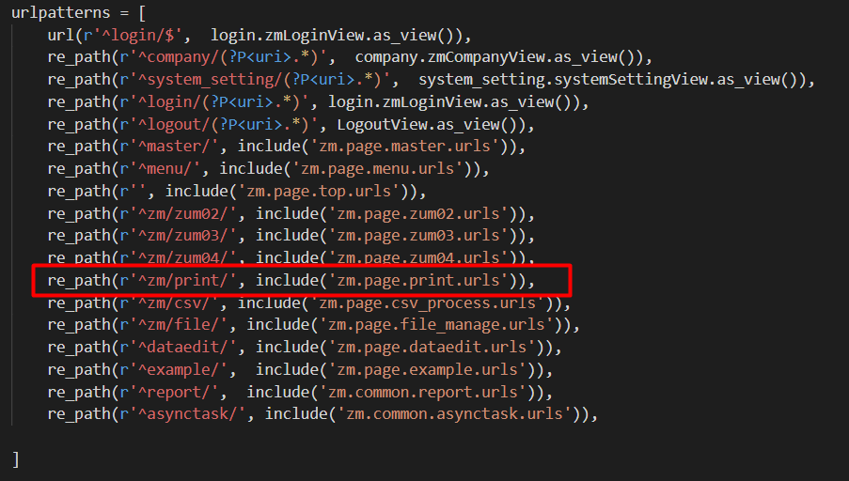

BaseHtmlView

ZmPageHtmlView

AbstractPage

PrintView

 |  |  |  |  | \web-django\src\webapp\zm\urls.py
 |  |  |  |  |  |  |  |  | django.views: すべての元となるクラスベースビューです。他の全てのクラスベースビューは、
 |  |  |  |  |  |  |  |  |  | この基本クラスを継承しています。厳密には汎用ビューではありませんので、
 |  |  |  |  |  |  |  |  |  | django.views からインポートされることができます。

 |  |  |  |  |  |  |  |  | PrintViewクラスは、AbstractPageクラスを継承しています。
 |  |  |  |  |  |  |  |  | dispatch関数が呼び出され、PrintView.as_view（）関数が呼び出されたときにメソッドがGETかPOSTかを判別します。

 |  |  |  |  | \web-django\src\webapp\zm\page\print\urls.py

 | 2） | print_view.pyで定義されているPrintViewクラスに処理がまず飛ぶが、
 |  |  | PrintViewクラスはAbstractPage クラスを継承します
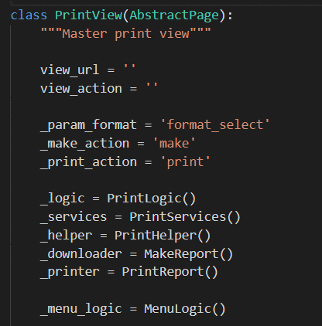

 | ３） |  |  |  |  |  |  |  | ４）BaseHtmlViewクラスのGET関数が呼ばれます。
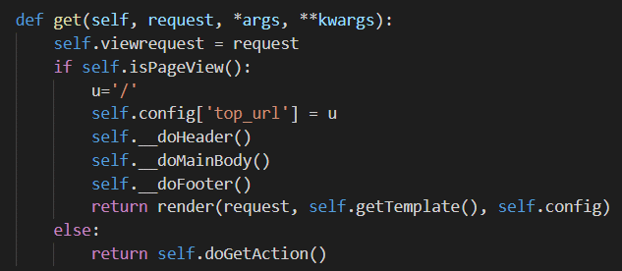

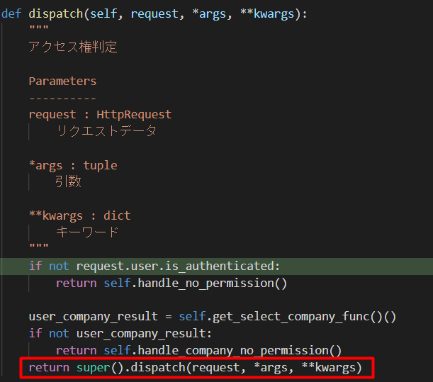

 |  |  |  |  |  |  |  |  | 4-1）リクエストオブジェクトを保存します。

 |  |  |  |  |  |  |  |  | 4-2)関数は、jsファイルとcssファイルのインポートを含む、HTMLページのヘッダーに関連するプロパティを設定します

 |  |  |  |  |  |  |  |  | 4-3)

 |  | クラスdjango.contrib.auth.mixins.AccessMixinのdispatch関数が呼ばれます。
 |  | ディスプレイ表示では、BaseHtmlViewクラスで定義されたGET関数を呼び出します

 | xmlファイルにアクセスして情報を取得し、ページを表示する

 |  |  |  |  |  |  |  |  |  |  |  |  | \web-django\src\webapp\zm\templates\print\print.html

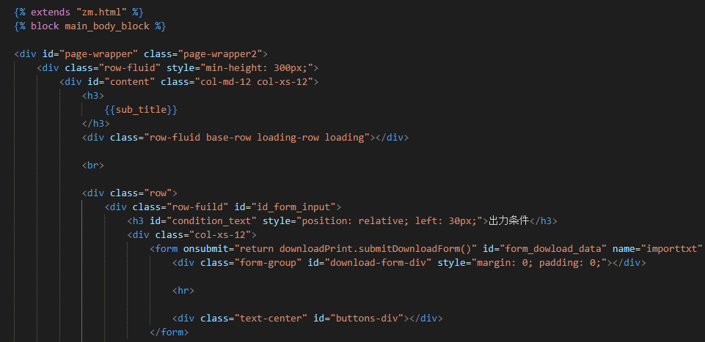
 |  |  |  | \web-django\src\webapp\zm\page\print\print_view.py

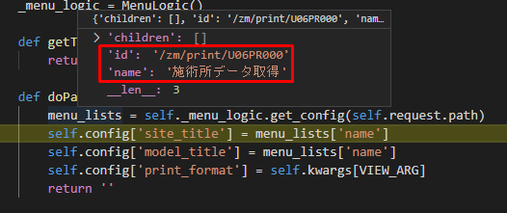

 | 4.4) |  | Webページの[フッター]セクションを構成します。
 |  |  |  |  |  |  |  |  | \webapp\zm\templates\common\features\download_print\download_print.html

 |  |  |  |  |  |  |  |  | ファイルprint.htmlの中でdownload_print.htmlファイルをインクルードします。
 |  |  |  |  |  |  |  |  | download_print.htmlファイルがzm.htmlファイルに継承されます。
 |  |  |  |  |  |  |  |  | download_print.htmlファイルの内容はブロック[main_body_block]で上書きされます]

 |  |  |  | \web-django\src\webapp\exs_main\views.py
 |  |  |  |  |  |  |  | HTMLコードの[header and footer]のパスに基づいてcssおよびjsファイルをダウンロードします
 | 4.5) |  | [render]メソッドを使用して、Webページを作成するための設定を含むオブジェクト
 |  | [self.config]として渡されたパラメーターを使用して、クライアントテンプレート
 |  | （htmlファイル）を返します。

 | self.getTemplate（）関数がテンプレートのprint.htmlを呼び出す。

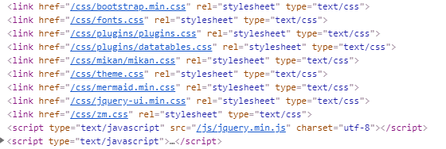

 |  |  |  |  |  |  |  |  |  |  |  | \web-django\src\webapp\exs_main\views.py

 | 当初、画面は単純なフォームしかありませんでした。各jsファイルをダウンロードしてから、
 | U06PR000.jsファイルのonloadイベントが呼び出されます

 |  |  |  |  |  |  |  |  |  |  | \web-django\src\webapp\zm\page\print\print_view.py
 |  |  |  |  |  |  |  | 「display_form」というURLがクライアントから送信されると、display_formに呼び出されます
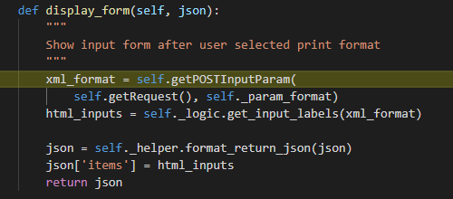

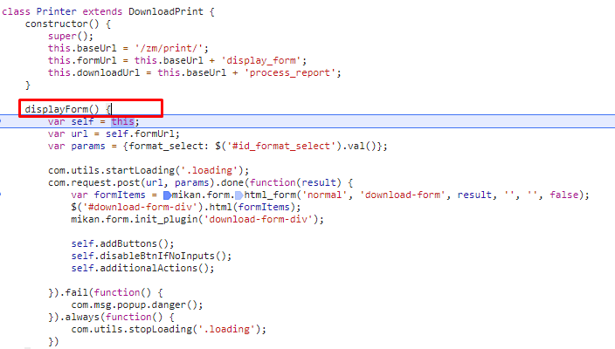

 |  |  |  |  |  |  |  |  |  |  | \web-django\src\webapp\zm\page\print\print_view.py
 |  |  |  |  |  |  |  |  | 表示情報はxmlファイルに設定されています

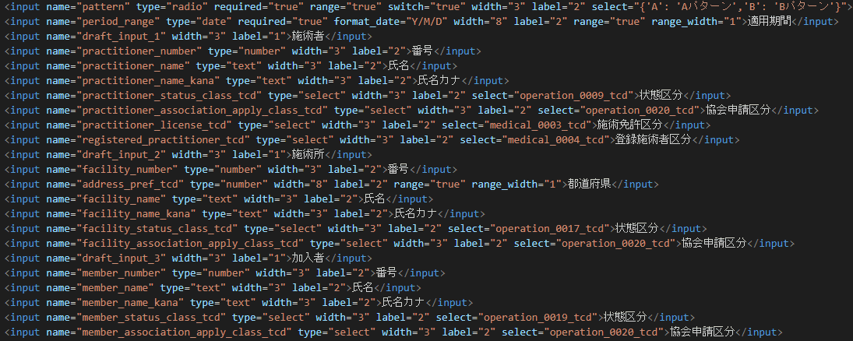

 | Django（サーバー）のurls.pyへ、POSTリクエストする。
 | url: |  | "/zm/print/display_form"
 | params: {format_select: "U06PR000"}

 | その時にURLが「https://127.0.0.1/zm/print/display_form」です。

 | postメソッドがサーバーに送信されると、BaseHtmlViewクラスのpost関数に呼び出されます。

 |  |  |  |  |  |  |  |  |  | \web-django\src\webapp\zm\page\print\xml\query_xml\U06PR000.xml

 | 最後、Jsonオブジェクトを返す |  |  |  |  |  |  |  | json(result)オブジェクトがサーバーから返されます。


 | 全ての処理が終了すると、print.jsのdoneブロックに処理が戻り、
 |  | 画面に結果が表示される。

